Sheet1
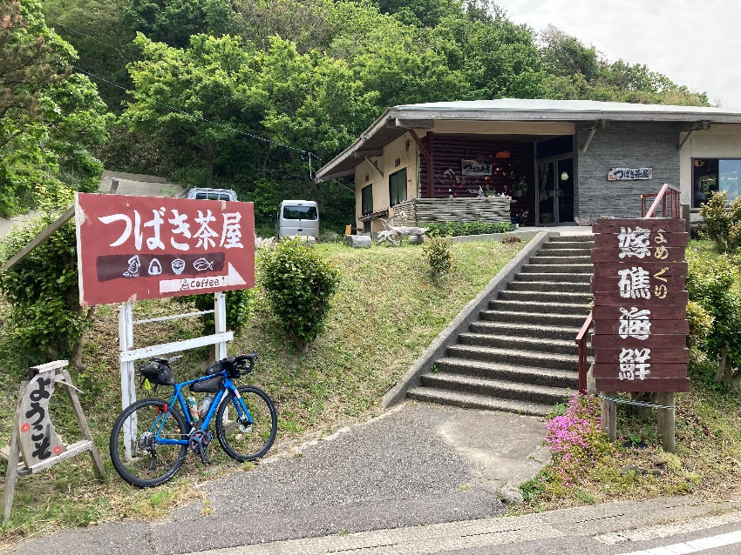
 |  |  | 2022年
 |  |  | BRM1001近畿300km高岡
 |  |  |  |  |  |  |  |  | 2022-09-15
 | 形状 | 信号 | ポイント | 標識 | 現在地からの進行先 |  | 現在地までの |  | 備考 | PC間
 |  |  |  |  | 方角 | 道路 | 区間 | 合計
1 | 十 | S | 新高岡駅南口 |  |  |  | 0.0 |  | 東方向へ ６：３０クローズ
2 | 十 | S | 下黒田（東） |  | 左折 | 市道 | 0.3 | 0.3
3 | 十 | S | 京田（南） |  | 右折 | 市道 | 0.3 | 0.6
4 | 十 | S | 赤祖父（南） |  | 左折 | K58 | 0.3 | 0.9
5 | Y |  |  | X | 側道へ | 市道→K58→市道 | 1.3 | 2.2 | 側道を直進しJR線を潜り抜ける
6 | 十 | S |  | X | 市道 | 左折 | 3.1 | 5.3
7 | T |  |  | X | 左折 | R160 | 1.4 | 6.7
8 | 十 | S | 東海老坂 |  | 右折 | 市道→K373→R415→K373 | 2.4 | 9.1 | 旧道へ
9 | T |  |  |  | 右折 | R160 | 11.4 | 20.5 | 右にデイリーヤマザキあり
10 | T | S | 大田 |  | 左折 | R160 | 26.1 | 46.6
11 | I |  | PC1 セブンイレブン七尾大田店 |  | 左側 | R160 | 0.4 | 47.0 | OPEN/ 7:23 ～ 9:21 レシート取得して通過時間を自分で記入。 チェック後 直進 | 47.0
12 | ト | S | 矢田新町 |  | 右折すぐ左折 | 市道 | 2.4 | 49.4
13 | 十 | S | 津向町 |  | 右折 | 市道 | 2.3 | 51.7
14 | Y |  |  | X | 左折 | 市道 | 4.1 | 55.8 | 正面の富士断熱工業を左へ
15 | T |  |  |  | 右折 | K47 | 0.6 | 56.4 | 能登島大橋を渡る
16 | 十 | S | 半浦 |  | 左折 | K257 | 2.4 | 58.8
17 | 十 | S | 半浦東 |  | 左折 | K257→市道→K256 | 1.6 | 60.4 | 中島大橋を渡る
18 | 十 |  |  |  | 右折 | K255 | 6.6 | 67.0 | 青看板K255へ
19 | T |  |  |  | 右折 | R249 | 2.4 | 69.4
20 | 十 | S | 金毘羅 |  | 右折 | R249 | 12.4 | 81.8
21 | ト |  |  |  | 右折 | 市道 | 6.8 | 88.6 | 青看板二子山くり園へ のとワインのオブジェあり
22 | T |  |  |  | 左折 | K３４ | 9.5 | 98.1 | 正面は海！！
23 | 十 | S | 鵜川駅前 |  | 右折 | R249 | 4.2 | 102.3
24 | 十 | S | 宇出津新町 |  | 右折 | 市道 | 9.4 | 111.7
25 | T |  |  | X | 左折 | 市道 | 0.2 | 111.9 | 止まれ標識あり
26 | ┤ |  |  | X | 左折 | 市道→K35 | 0.3 | 112.2
27 | T | S | 縄文真脇 |  | 右折 | K35 | 6.0 | 118.2
28 | 十 | S | 小木高瀬口 |  | 左折 | 市道 | 1.0 | 119.2
29 | T |  |  |  | 左折 | K35 | 1.0 | 120.2 | 青看板 珠洲へ
30 | T |  | PC2 イカの駅つくモール |  | 右側 | K35 | 0.7 | 120.9 | OPEN/ 9:34 ～ 14:04 レシート取得して通過時間を自分で記入。 チェック後 直進 | 74.1
31 | ┤ |  |  |  | 左折 | 市道 | 0.5 | 121.4
32 | 十 |  |  |  | 左折 | K35 | 3.6 | 125.0 | 止まれ標識あり
33 | 十 | S | 総合運動公園前 |  | 左折 | K35 | 0.7 | 125.7
34 | T | S | 松波 |  | 右折 | 市道 | 1.3 | 127.0
35 | 十 |  |  | X | 左折すぐ左折 | 市道→R249→市道 | 0.3 | 127.3 | 橋を渡って左折
36 | T | S | 野々江町 |  | 右折 | 市道 | 11.7 | 139.0 | 右にファミマあり 補給しておくと良い
37 | 十 | S | 正院本町 |  | 左折 | K52 | 1.3 | 140.3
38 | T |  |  | X | 左折 | K28 | 10.0 | 150.3 | 青看板木ノ浦へ 正面は海！！
39 | I |  | 通過チェック つばき茶屋 |  | 左側 | K28 | 2.5 | 152.8 | つばき茶屋入口にある看板と自転車を撮影する事 チェック後 直進
40 | T |  |  |  | 右折 | R249 | 9.3 | 162.1 | 曽々木、輪島方面へ
41 | 十 | S | PC3 ファミリーマート輪島塚田町店 |  | 左側 | R249→K38 | 29.0 | 191.1 | OPEN/ 11:37 ～ 18:44 レシート取得して通過時間を自分で記入。 チェック後 直進 | 70.2
42 | 十 |  |  |  | 左折 | K38 | 2.3 | 193.4 | 青看板金沢、門前へ
43 | 十 | S | 漆芸美術館前 |  | 右折 | R249 | 0.6 | 194.0
44 | ト | S | 牛下 |  | 右折 | K36 | 45.6 | 239.6
45 | ト |  |  |  | 右折 | K36 | 3.1 | 242.7 | 青看板志賀へ
46 | 十 | S | 川尻橋詰 |  | 左折 | 市道 | 10.4 | 253.1
47 | 十 | S | 今市橋詰 |  | 右折 | 市道 | 0.4 | 253.5
48 | T |  |  |  | 右折 | R249 | 0.8 | 254.3 | 止まれ標識あり
49 | I |  | PC4 ファミリーマート志賀高浜店 |  | 右側 | R249 | 0.2 | 254.5 | OPEN/ 13:36 ～ 23:00 レシート取得して通過時間を自分で記入。 チェック後 直進 | 63.4
50 | 十 | S | 中央町南 |  | 左折 | K232 | 13.5 | 268.0
51 | Y | S | 川原町 |  | 右直進 | 市道→R415 | 0.3 | 268.3
52 | T |  |  |  | 左折 | R415 | 15.3 | 283.6 | 青看板高岡へ
53 | T | S | 谷屋 |  | 右折 | R415 | 0.2 | 283.8
54 | 十 | S | 大野 |  | 右折 | 市道 | 3.1 | 286.9
55 | 十 | S | 東海老坂 |  | 右折 | R160 | 9.3 | 296.2
56 | 十 | S | 長慶寺北 |  | 右折すぐ左折 | 市道 | 2.6 | 298.8
57 | 十 | S | 四屋 |  | 右折 | R8 | 1.4 | 300.2
58 | 十 | S | 昭和町 |  | 左折 | K64 | 0.8 | 301.0
59 | 十 | S | 高岡駅前 |  | 右折 | 市道 | 2.0 | 303.0
60 | 十 | S | FINISH ファミリーマート高岡末広町店 |  | 右側 | 市道 | 0.1 | 303.1 | OPEN/ 15:00 ～ 10/02 02:00 レシート取得して通過時間を自分で記入。 チェック後 直進 | 48.6
61 | ┤ |  |  | X | 左折 | 市道 | 0.2 | 303.3 | JRをくぐる
62 | T |  |  | X | 左折 | 市道 | 0.4 | 303.7
63 | 十 | S | 駅南3丁目 |  | 右折 | 市道 | 0.4 | 304.1
64 | 十 | S | 下黒田（東） |  | 右折 | 市道 | 1.5 | 305.6
65 | 十 | S | 新高岡駅南口 |  | 右折 | 市道 | 0.3 | 305.9
66 | FINISH受付 東横イン新高岡駅新幹線南口 |  |  |  | 左側 |  | 0.1 | 306.0 | OPEN/ ２０：００ CLOSE/ 10/2 2：30頃 ・ゴールのタイム、総走行時間を自分で記入。 ・メダルの購入か否かを記入（メダル代1000円） ・完走の署名 カード提出お願いします。

 |  |  | 通過チェック つばき茶屋

